상품제안서
PGA 2단자동 무지+3단7K완자 무지 1P(2칼라) + 170g 죽사타올 4P(멀티대) | 상품코드: S25008

 |  |  |  |  |  |  | 02-713-8555 | www.synergygift.co.kr
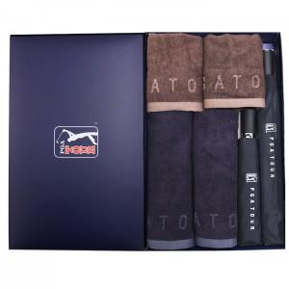

【상세/제작정보】

【인쇄/포장옵션】 | 실크, 자수, 원단1도인쇄 / 포장지포장

【공급단가】 | 수량 | 20~ | 100~ | 500~ | 1,000~ | 2,000~
*VAT별도 | 단가 | 41,990원 | 40,050원 | 37,460원 | 36,820원 | 35,850원

【상품 URL】 | https://www.synergygift.co.kr:443/src/goods_detail.php?gdno=25008

